Sheet1
포트

PA0 | Press_mg-Dat | PB0 | DIP1 | PC0 | key in1
PA1 | Temperature_Dat | PB1 | DIP2 | PC1 | key in2
PA2 | MAX485_TX (삭제) | PB2 | DIP3 | PC2 | key in3
PA3 | MAX485_RX (삭제) | PB3 | RF_SCK | PC3 | key in4
PA4 | Megger_C | PB4 | RF_MISO | PC4 | key out1
PA5 | Megger_EN | PB5 | RF_MOSI | PC5 | key out2
PA6 | Ice-Dat | PB6 | RF_CE | PC6 | key out3
PA7 | Current-Dat | PB7 | RF_CSN | PC7 | key out4
PA8 | Compressor PWM-Out | PB8 | Light led | PC8 | Press_ct_mg-A
PA9 | Condense fan Pwm-Out | PB9 | Shading open stop Limit switch | PC9 | Press_ct_mg-B
PA10 | Frequency R | PB10 | I2C_SCL | PC10 | Temp-A
PA11 | Frequency S | PB11 | I2C_SDA | PC11 | Temp-B
PA12 | Frequency T | PB12 | Shading Close stop Limit switch | PC12 | Temp-C
PA13 | TMS_Megger_D (사용 불가) | PB13 | 16C596_SCK | PC13 | Megger-A
PA14 | TCK_MAX485_DR (사용 불가) | PB14 | 16C596_RCLK | PC14 | Megger-B
PA15 | ON/OFF SWITCH | PB15 | 16C596_SER_MOSI | PC15 | -

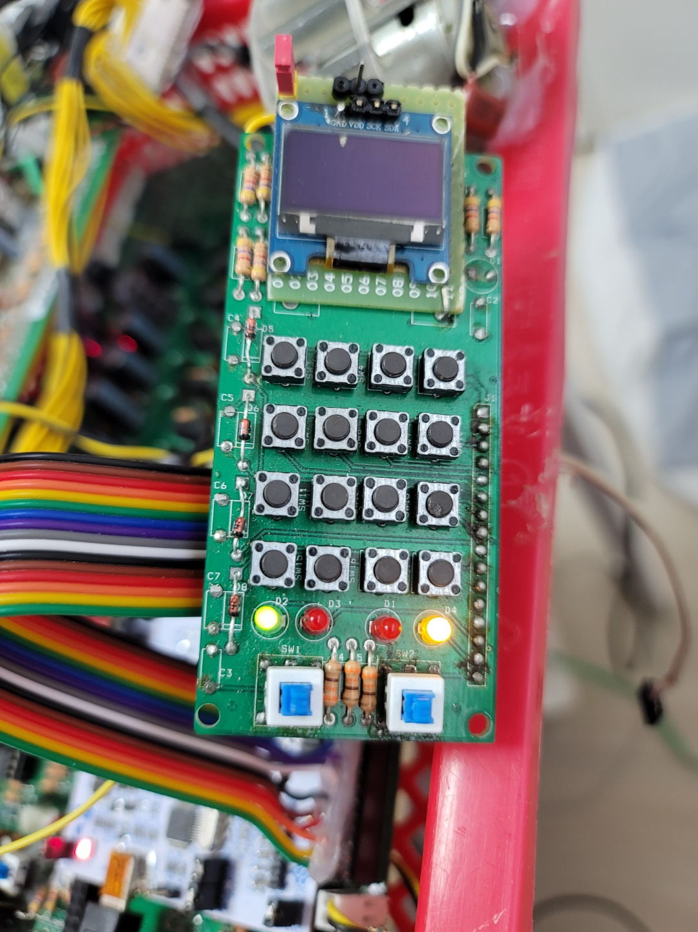

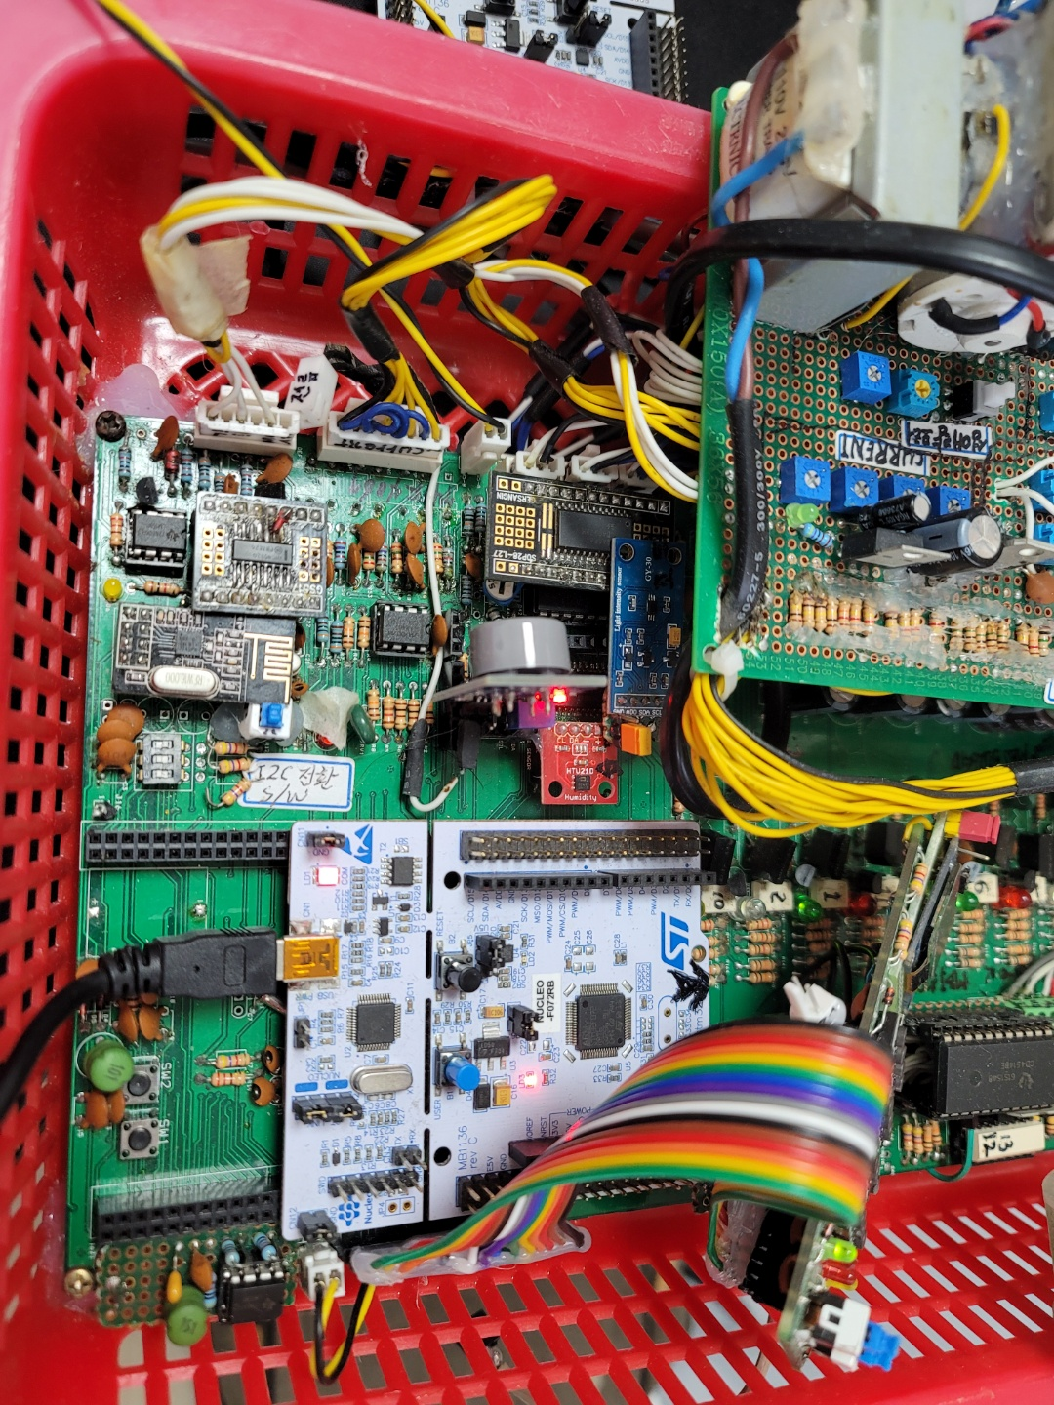

동작안함, 소자 교체 필요

PB6에 연결되어있음 - 다른포트로 할당 필요
PB6에 연결되어있음 - 다른포트로 할당 필요
PB6에 연결되어있음 - 다른포트로 할당 필요
PB6에 연결되어있음 - 다른포트로 할당 필요

점등 안됨, 기능 및 연결 포트 확인 필요

동작안함, 동작 안되는 채널 있음

